Sheet3
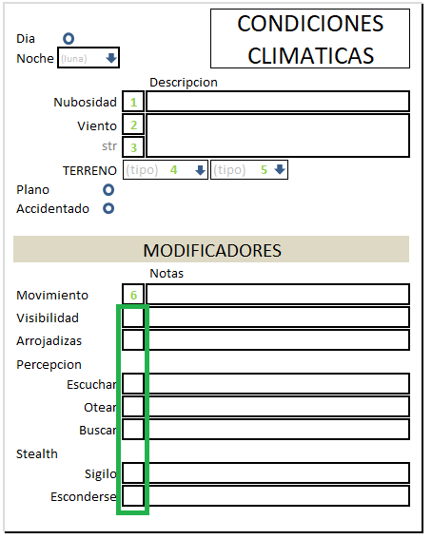
item |  | accion
dia |  | inhabilita "noche"
Noche |  | despliega fases de la luna (llena, cuarto*2, nueva)

Nubosidad | 1 | icono de sol/luna, si llueve icono+NUBE
Viento | 2 | Iniciales de direccion
 | 4 | falor de la fuerza
Terreno | 4 | light|medium|heavy
 | 5 | scrub|bush|tree
plano/accidentado |  | uno deshabilita al otro

modificadores | recuadro | valor restado total (todo aplicado)
 | notas | que condiciones estan siendo aplicadas

Movimiento | 6 | disminucion de movilidad

visibilidad |  | 100 (o 75 dependiendo el terreno)

